Sheet1
0.01
0.02
0.03
0.04
0.05
0.06
0.07
0.08
0.09
0.1
0.2
0.3
0.4
0.5
0.6
0.7
0.8
0.9
1
2
2.5 | 1250
3 | 1050
4 | 850
5 | 700
6 | 550
7 | 450
8 | 400
9 | 350
10 | 300
15
20
30
40
50
60
70
80
90
100
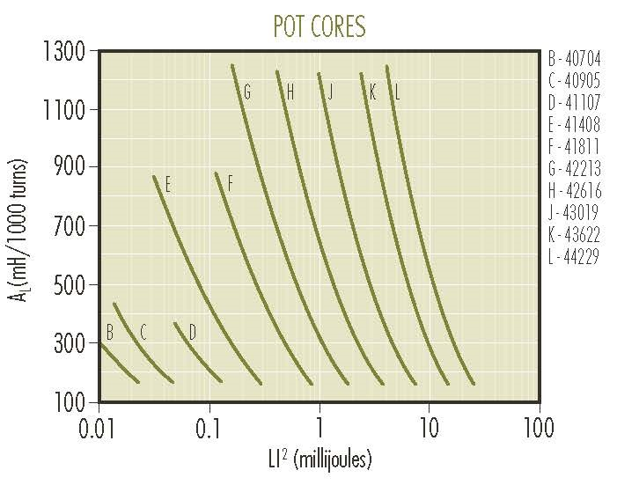
AL = | 400 | Li2 | AL
L = (mH) | 1.00E-04 | 0.01
L = (uH) | 1.00E-01 | 0.02
N = | 16 | 0.03
I = | 8 | 0.04
Li2 = | 6.40E-03 | 0.05
 |  | 0.06
 |  | 0.07
 |  | 0.08
 |  | 0.09
 |  | 0.1
 |  | 0.2
 |  | 0.3
 |  | 0.4
 |  | 0.5
 |  | 0.6
 |  | 0.7
 |  | 0.8
 |  | 0.9
 |  | 1
 |  | 2
 |  | 2.5 | 1250
 |  | 3 | 1050
 |  | 4 | 850
 |  | 5 | 700
 |  | 6 | 550
 |  | 7 | 450
 |  | 8 | 400
 |  | 9 | 350
 |  | 10 | 300
 |  | 15
 |  | 20
 |  | 30
 |  | 40
 |  | 50
 |  | 60
 |  | 70
 |  | 80
 |  | 90
 |  | 100

